LOPES
Resolução Descrita
1º Passo: Identifiquei a quais termos o enunciado se refere. Seguindo o padrão a_{ij} onde o primeiro algarismo (a_{ij}) indica a linha e o segundo algarismo (a_{ij}) a coluna em que o termo se encontra. Sendo assim:
b₁₁ = -2 | b₂₁ = 5 | b₁₃ = 0 | b₂₂ = -7
2º Passo: Fiz uma tabela com os valores e apliquei a fórmula em uma célula usando as coordenadas dos valores na planilha

B11 | -2
B21 | 5
B13 | 0
B22 | -7
Resposta | -11

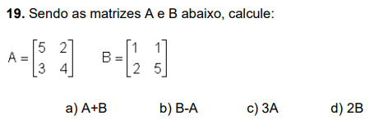
 |  |  |  |  |  |  | A | 5 | 2 | B | 1 | 1
 |  |  |  |  |  |  |  | 3 | 4 |  | 2 | 5

 |  |  |  |  |  | RESPOSTAS

Resolução Descrita
a) e b) Quando ambas as matrizes têm a mesma ordem, basta realizar as operações com os termos de ordem equivalentes.
c) e d) Na multiplicação da matriz por um valor, multiplicam-se todos os termos.
 |  |  |  |  |  |  | a) | 6 | 3 | b) | -4 | -1
 |  |  |  |  |  |  |  | 5 | 9 |  | -1 | 1

 |  |  |  |  |  |  | c) | 15 | 6 | d) | 2 | 2
 |  |  |  |  |  |  |  | 9 | 12 |  | 4 | 10

Resolução Descrita
1º passo: Desenhei a matriz X_{2x5} com os elementos sendo desconhecidos.
2º passo: Apliquei a lei de formação com base na fórmula fornecida para adicionar os termos.
X | X11 | X12 | X13 | X14 | X15
 | x21 | x22 | x23 | x24 | x25
 | =
x | 1 | -1 | -3 | -5 | -7
 | 4 | 10 | 0 | -2 | -4

Resolução Descrita
1º passo: Desenhei a matriz M_{3x3} com os elementos sendo desconhecidos.
2º passo: Apliquei a lei de formação com base na fórmula fornecida para adicionar os termos.
M | a11 | a12 | a13
 | a21 | a22 | a23
 | a31 | a32 | a33
 | =
M | 1 | 5 | 7
 | 4 | 1 | 8
 | 5 | 7 | 1

